Précisions
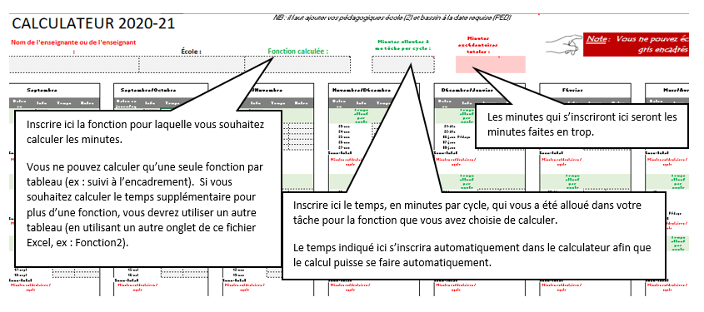

Ø Il est nécessaire d’enregistrer préalablement le fichier Excel.
 | w N'oubliez surtout pas d'enregistrer le fichier après chaque modification ! Modifiications.

Ø Tel que mentionné dans les commentaires ci-haut, il est important d'utiliser UN tableau (onglet) par fonction (suivi à l'encadrement, COVID, travail individuel).
Ø N'oubliez pas d'ajouter des commentaires ou des indications dans la case "notes" (Ex: PIA, rencontre de parents, désinfection, suivi d'élèves COVID, …). Ce sera plus facile de prouver le temps supplémentaire, en cas de contestation.

Ø Procédure pour la réclamation
 | w Nous vous recommandons de faire parvenir une copie de votre fichier (réclamation) une fois par mois à votre direction en mettant c.c. L'APL et les Resssources humaines (annick.carpentier@csdgs.net)

